1 組織方針・体制
テンプレート |  | サンプル１ |  | サンプル２

◆業務継続計画（ＢＣＰ）策定の目的と基本方針 |  | ◆業務継続計画（ＢＣＰ）策定の目的と基本方針 |  | ◆業務継続計画（ＢＣＰ）策定の基本方針と目的
目的 |  | 目的 |  | 目的
 |  | 例)当院は、開設以来、地域包括ケアシステム構築・地域共生社会の実現において重要な役割を担ってきたが、今後も地域の期待に応え続けていくとともに、患者のいのちや暮らしを守るという社会的責務を果たしたいと考えている。有事においても、当院の入院・外来診療および訪問診療を継続できるように、また万が一、 中断せざるをえない状況になった場合でも、平時からの近隣の診療所との連携により、医療 提供を 継続し、早期復旧を目指すためのBCPをここに策定する。さらには、地域包括ケアシステム、地域共生社会構築の文脈の中で、周辺の医療介護福祉 機関や行政との連携をベースとする地域BCP」へと繋げ、地域全体でPreventable Disaster Death（PDD：防ぎ得た災害関連死）の阻止に努める。 |  | 山梨市立牧丘病院は地域の病院として、地域住民の身体状況などが変化しても安心して生活ができるために、継続的な医療の提供が行えるよう努めてまいります。人口約2万8465人の山梨市の管内において山梨市立牧丘病院は、約4035人の牧丘町、約700人の三富村地域（笛川中学校区）に拠点を構え、地域住民に対する役割は多大であり、有事には医療救護所の開設場所としての役割を担っている。有事においても医療を出来る限り継続し、中断してしまった場合でも迅速に再開できるよう、ここにBCPを策定する。さらには、市内外の医療機関、介護事業所・行政や地域と連携し、防ぎ得た災害関連死（PDD：Preventable Disaster Death）の阻止に努める。
基本方針 |  | 基本方針 |  | 基本方針
 |  | 昨今、災害が頻繁に発生している。地震・台風・洪水や人為災害からの被害を最小限に抑え、当院にとって重要な業務を継続させ、患者や地域住民の期待に応えて診療提供 体制を存続することは重要なことである。そのためには普段から十分な“備え”をし、どのような災害が発生しても迅速に適切な対応がとれることを目指す。 １) 人命と安全を最優先にする ２) 患者(特にかかりつけ患者に)遅滞なく医療提供を行う ３) 地域住民の助けとなる |  | 地震・風水雪害・感染症などの災害発生時でも、被害を最小限に食い止め、当施設にとって重要な業務を継続させ、地域社会に対する継続的な支援・医療の提供が行えるよう“平時からの備え”をする。 １）入院患者・在宅患者・外来患者の安全確保 ２）医療の継続 ３）職員の安全確保 ４）地域住民の安全確保への寄与

◆業務継続計画（BCP）の策定・管理体制 |  | ◆業務継続計画（BCP）の策定・管理体制 |  | ◆業務継続計画（BCP）の策定・管理体制
(災害時)組織責任者 |  | (災害時)組織責任者 | (例)院長 〇〇 〇〇〇 | (災害時)組織責任者 | 院長 〇〇 〇〇〇
BCPタスクフォースリーダー |  | BCPタスクフォースリーダー | (例)救急科主任部長 〇〇 〇〇〇 | BCPタスクフォースリーダー | 災害対策委員長 〇〇 〇〇〇
BCPタスクフォースサブリーダー |  | BCPタスクフォースサブリーダー | (例)事務長 〇〇 〇〇〇 | BCPタスクフォースサブリーダー | 看護師 〇〇 〇〇〇
BCP発動者 |  | BCP発動者 | (例)院長 〇〇 〇〇〇 (院長不在の場合：BCPタスクフォースリーダーが代行) | BCP発動者 | 院長・事務長・災害対策委員長

BCP運営委員会（BCPタスクフォース） |  | BCP運営委員会（BCPタスクフォース） |  | BCP運営委員会（BCPタスクフォース）防災・減災委員会を転用
〇〇 〇〇 〇〇〇 | 〇〇 〇〇 〇〇〇 | 〇〇 〇〇 〇〇〇 | 〇〇 〇〇 〇〇〇 | 災害対策委員長 〇〇 〇 | 在宅部門
 |  |  |  | 院長 〇〇 〇〇〇 | 事務 〇〇 〇〇〇
 |  |  |  | 事務長 〇〇 〇〇〇 | 事務 〇〇 〇〇〇
 |  |  |  | 総師長 〇〇 〇〇〇 | 看護師 〇〇 〇〇〇
 |  |  |  | 看護師 〇〇 〇〇〇 | リハビリ 〇〇 〇〇〇
 |  |  |  | 薬剤師 〇〇 〇〇〇
 |  |  |  | 管理栄養士 〇〇 〇〇〇
 |  |  |  | リハビリ 〇〇 〇〇〇
 |  |  |  | 事務 〇〇 〇〇〇
 |  |  |  | 事務 〇〇 〇〇〇
 |  |  |  | MSW 〇〇 〇〇〇
 |  |  |  | 放射線技師 〇〇 〇〇〇

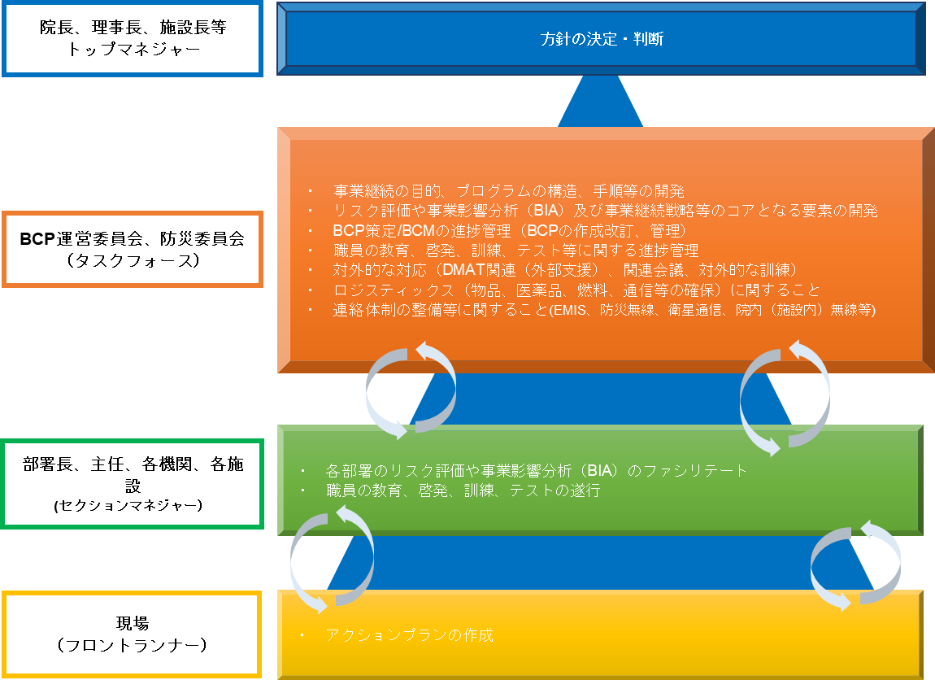
◆BCPに関するそれぞれの役割 |  | ◆BCPに関するそれぞれの役割 |  | ◆BCPに関するそれぞれの役割
院長
トップマネジャー
方針の決定・判断
院長
トップマネジャー
方針の決定・判断

・ 事業継続の目的、プログラムの構造、手順等の開発
・ リスク評価や事業影響分析（BIA）及び事業継続戦略等のコアとなる要素の開発
・ BCP策定/BCMの進捗管理（BCPの作成改訂、管理）
・ 職員の教育、啓発、訓練、テスト等に関する進捗管理
・ 対外的な対応（DMAT関連（外部支援）、関連会議、対外的な訓練）
・ ロジスティックス（物品、医薬品、燃料、通信等の確保）に関すること
・ 連絡体制の整備等に関すること(EMIS、防災無線、衛星通信、院内（施設内）無線等)
（改変可）
・ 事業継続の目的、プログラムの構造、手順等の開発
・ リスク評価や事業影響分析（BIA）及び事業継続戦略等のコアとなる要素の開発
・ BCP策定/BCMの進捗管理（BCPの作成改訂、管理）
・ 職員の教育、啓発、訓練、テスト等に関する進捗管理
・ 対外的な対応（DMAT関連（外部支援）、関連会議、対外的な訓練）
・ ロジスティックス（物品、医薬品、燃料、通信等の確保）に関すること
・ 連絡体制の整備等に関すること(EMIS、防災無線、衛星通信、院内（施設内）無線等)
（改変可）

BCP運営委員会
（タスクフォース）
BCP運営委員会
（タスクフォース）

部署長
(セクションマネジャー）
・ 各部署のリスク評価や事業影響分析（BIA）のファシリテート
・ 職員の教育、啓発、訓練、テストの遂行
（改変可）
部署長
(セクションマネジャー）
・ 各部署のリスク評価や事業影響分析（BIA）のファシリテート
・ 職員の教育、啓発、訓練、テストの遂行
（改変可）

現場
（フロントランナー）
・ アクションプランの作成
（改変可）
現場
（フロントランナー）
・ アクションプランの作成
（改変可）

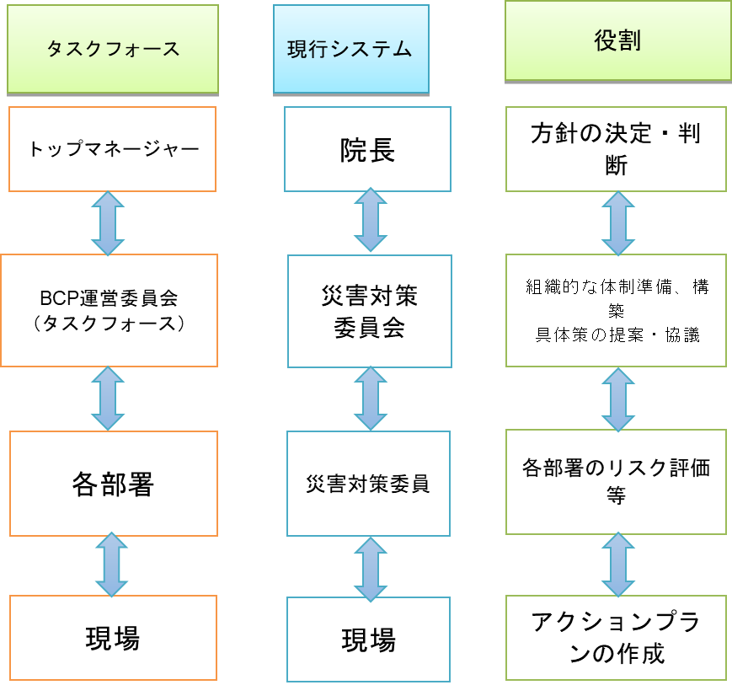

◇コングロマリット経営の場合 |  | ◇コングロマリット経営の場合
法人理事長
方針の決定・判断
法人理事長
方針の決定・判断

・ 事業継続の目的、プログラムの構造、手順等の開発
・ リスク評価や事業影響分析（BIA）及び事業継続戦略等のコアとなる要素の開発
・ BCP策定/BCMの進捗管理（BCPの作成改訂、管理）
・ 職員の教育、啓発、訓練、テスト等に関する進捗管理
・ 対外的な対応（DMAT関連（外部支援）、関連会議、対外的な訓練）
・ ロジスティックス（物品、医薬品、燃料、通信等の確保）に関すること
・ 連絡体制の整備等に関すること(EMIS、防災無線、衛星通信、院内（施設内）無線等)
（改変可）
・ 事業継続の目的、プログラムの構造、手順等の開発
・ リスク評価や事業影響分析（BIA）及び事業継続戦略等のコアとなる要素の開発
・ BCP策定/BCMの進捗管理（BCPの作成改訂、管理）
・ 職員の教育、啓発、訓練、テスト等に関する進捗管理
・ 対外的な対応（DMAT関連（外部支援）、関連会議、対外的な訓練）
・ ロジスティックス（物品、医薬品、燃料、通信等の確保）に関すること
・ 連絡体制の整備等に関すること(EMIS、防災無線、衛星通信、院内（施設内）無線等)
（改変可）

BCP運営委員会
（タスクフォース）
BCP運営委員会
（タスクフォース）

各機関・施設長
・ 各機関・施設のリスク評価や事業影響分析（BIA）のファシリテート
・ 職員の教育、啓発、訓練、テストの遂行
（改変可）
・ 各機関・施設のリスク評価や事業影響分析（BIA）のファシリテート
・ 職員の教育、啓発、訓練、テストの遂行
（改変可）
各機関・施設長

現場
（フロントランナー）
・ アクションプランの作成
（改変可）
・ アクションプランの作成
（改変可）
現場
（フロントランナー）

2 想定されるリスク
テンプレート |  | サンプル１ |  |  | サンプル２

想定されるリスク |  | 想定されるリスク |  |  | 想定されるリスク
自然災害 | (天災) | 自然災害 | (天災) | 地震 台風 水害 噴火 土砂崩れ 積雪 感染症 火災 | 自然災害 | (天災) | 地震 台風 積雪 感染症 火災 噴火（降灰）
技術的リスク | (事故) | 技術的リスク | (事故) | 停電 上水道停止 下水道機能不全 火災 ガス提供停止 PCシャットダウン | 技術的リスク | (事故) | 停電 上水道停止 火災 ガス提供停止 PCシャットダウン
人為的リスク | (人災) | 人為的リスク | (人災) | 多数傷病者事故 テロ ヒューマンエラー 戦争 交通事故 事件 | 人為的リスク | (人災) | 多数傷病者事故 ヒューマンエラー 交通事故 事件 Jアラート（テロ） 戦争

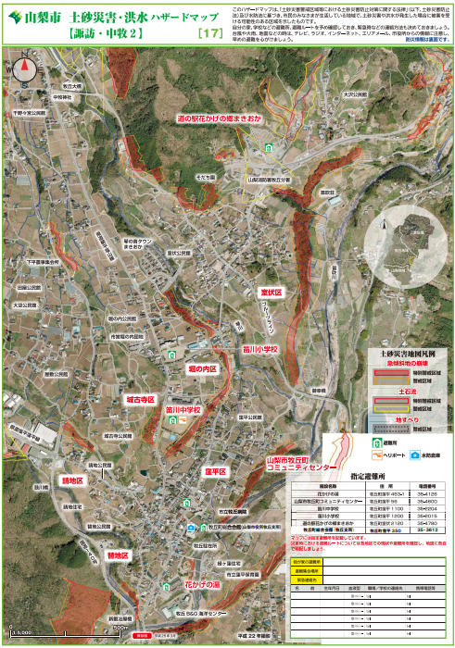
 |  | ハザードマップ等を添付

2 リスクの頻度と影響
リスクの頻度と影響

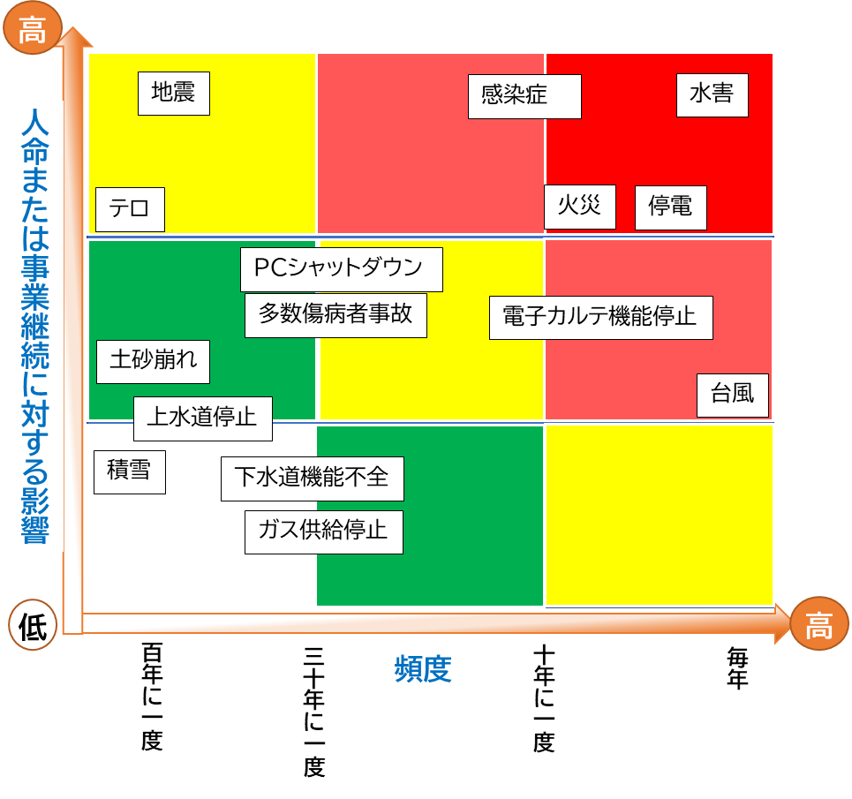
Sample

地震
火災

水害
停電

台風
上水道停止

積雪
下水道機能不全

土砂崩れ
ガス供給停止

PCシャットダウン
多数傷病者事故

電子カルテ機能停止
テロ

感染症

3 アクションカード;訪問診療・看護部門(地震・津波)
テンプレート |  |  | サンプル

地震・（津波）
地震・（津波）
発災直後 アクションカード |  |  | 発災直後 アクションカード
管理者・主任の指示があるまで、あなたがリーダーです まずは落ち着いて、自身の安全確保を行いましょう |  |  | 管理者・主任の指示があるまで、あなたがリーダーです まずは落ち着いて、自身の安全確保を行いましょう

◆◆◆デフォルトルール◆◆◆ 自らの安全確保が最優先 アクションカードに沿って対応後はステーション（または代替拠点）に帰所 |  |  | ◆◆◆デフォルトルール◆◆◆ 自らの安全確保が最優先 アクションカードに沿って対応後はステーション（または代替拠点）に帰所

災害モード「ON」：緊急地震速報の発報、⼤きな地震を感じた場合に発動 |  |  | 災害モード「ON」：緊急地震速報の発報、⼤きな地震を感じた場合に発動
訪問先 | 移動中 | 事務所 | 訪問先 | 移動中 | 事務所
 |  |  | □ 自身の安全確保 | □ 自身の安全確保 | □ 自身の安全確保
 |  |  | □ 利用者および同居家族の安全確保 | □ 車を安全な場所に停車 （津波の可能性あり➡高台に避難） | □ 避難出口の確保
 |  |  | □ 避難出口の確保 | □ スマホは「省電力モード」にして、バッテリー消費の軽減 | □ 津波被害の可能性があるときは、揺れが落ち着いたら直ちに上階、高台に避難
 |  |  | □ 電気を必要とする医療機器の バッテリーへの切り替えの確認 | ➡通信が繋がる場合 | □ 所長または代行者による本震・余震に備えて、代替拠点を開設するか（避難）の判断
 |  |  | □ 津波被害の可能性があるときは、揺れが落ち着いたら直ちに上階、高台に避難 | □ 自己の状況の報告 | ➡避難しない場合、二次災害の予防
 |  |  | □ 本震・余震に備え、利用者には避難所への移動、もしくは自宅避難を指示 | □ 次のアクションの指示に従う | □ ガスの火を止める
 |  |  | □ 在宅避難の場合、二次災害の予防 | ➡通信が繋がらない場合 | □揺れがおさまったら、必ず「器具栓」・「ガス栓」・「メータガス栓」を閉める
 |  |  | □ ガスの火を止める | □ 事務所または代替拠点へ移動 | □ 電気のブレーカーを落とす
 |  |  | □揺れがおさまったら、必ず「器具栓」・「ガス栓」・「メータガス栓」を閉める | ➡道路の状況等で、事務所までに移動が難しい場合、避難所等、安全な場所に一時避難 | □ 懐中電灯などの明かりを確保
 |  |  | □ 電気のブレーカーを落とす | ➡事務所への帰路にあるガソリンスタンドで給油可能であれば、給油しておく | □ 電気のコンセントを抜く
 |  |  | □ 懐中電灯などの明かりを確保 |  | ➡代替拠点の開設（避難）の場合
 |  |  | □ 電気のコンセントを抜く |  | □ スタッフへの周知
 |  |  | □ 夏であれば熱中症、冬であれば 低体温症予防のための環境整備 |  | □ 行政や関係機関への周知
 |  |  | □ 電動ベッド・エアマットの調整 |  | □ スマホは「省電力モード」にして、バッテリー消費の軽減
 |  |  | □ スマホは「省電力モード」にして、バッテリー消費の軽減 |  | □ 行政や各種メディアからの情報の集約
 |  |  | ➡通信が繋がる場合 |  | □ 訪問スタッフの安否および状況の把握
 |  |  | □ 自己の状況の報告 |  | □ 所長または代行者による対応レベルの判断
 |  |  | □ 次のアクションの指示に従う |  | □ スタッフの状況や被害のレベル等を鑑みつつ、地震対応マニュアルに沿って、スタッフに情報提供および対応指示
 |  |  | ➡通信が繋がらない場合
 |  |  | □ 二次災害への予防策を講じた上で、事務所または代替拠点へ移動
 |  |  | ➡道路の状況等で、事務所までに移動が難しい場合、避難所等、安全な場所に一時避難
 |  |  | ➡事務所への帰路にあるガソリンスタンドで給油可能であれば、給油しておく

3 アクションカード;訪問診療・看護部門(火災)
火災
火災
テンプレート |  |  | サンプル
発災直後 アクションカード |  |  | 発災直後 アクションカード
管理者・主任の指示があるまで、あなたがリーダーです まずは落ち着いて、自身の安全確保を行いましょう |  |  | 管理者・主任の指示があるまで、あなたがリーダーです まずは落ち着いて、自身の安全確保を行いましょう

◆◆◆デフォルトルール◆◆◆ 自らの安全確保が最優先 |  |  | ◆◆◆デフォルトルール◆◆◆ 自らの安全確保が最優先
出火に居合わせたら、「通報」「初期消火」「避難」の順に行動する |  |  | 出火に居合わせたら、「通報」「初期消火」「避難」の順に行動する
通報 | 初期消火 | 避難 | 通報 | 初期消火 | 避難
 |  |  | □自身の安全確保 | □火が横に広がっているうちなら消火は可能 | □ 避難するときは、燃えている部屋の窓やドアを閉めて空気を遮断
 |  |  | □「火事だ！」と大声で叫び、隣近所に知らせる | □もし炎が天井に燃え移ったら、初期消火を中断し、すぐに避難 | □同居の家族、近隣のサポートを得ながら利用者の避難支援をする
 |  |  | □声が出ない場合は、音の出る物を叩くなどして異変を知らせる |  | □消防隊（プロ）に救出を依頼するために、自分が先に外に出ることも重要
 |  |  | □近くの人に通報を頼む （小さな火でも119番に通報する） |  | □利用者の服装などにこだわらず、できるだけ早く避難する
 |  |  |  |  | □煙の中を逃げるときは、できるだけ姿勢を低くする
 |  |  |  |  | ▢いったん外に避難したら、再び中には戻らない
 |  |  |  |  | ▢逃げ遅れた人がいたら、消防隊にすぐ知らせる

□出入り口を背後にして、避難路を確保する
□姿勢を低くし、煙を吸い込まないようにする
□炎ではなく、火元を掃くように左右にふる
□ホースが強く振られるので、ノズルをしっかり握る
□消火器の薬剤は全て出し切る
□粉末消火剤の場合、必ず消火を確認する
◆◆◆消火器の使い方◆◆◆ |  |  | ◆◆◆消火器の使い方◆◆◆
 |  |  | ▢安全ピンを上に強く引き抜く ▢ホースのノズルを持ち、火元に向ける ▢レバーを強く握って噴射する

◆◆◆火元別の消火方法◆◆◆ |  |  | ◆◆◆火元別の消火方法◆◆◆
◆ コンロ |  |  | ◆ コンロ | □ 油なべの場合、水をかけのは厳禁。 □ 粉末消火器 ➡なべの全面を覆うように噴射 □ 強化液消火器 ➡なべのふちに向け噴射 □ 消火器がない場合 ➡ぬらしたシーツやバスタオルを手前からかぶせ、空気を遮断
◆ ストーブ |  |  | ◆ ストーブ | □ 消火器は直接火元に向けて噴射する □ 石油ストーブの場合➡粉末消火器を使う □ 消火器がない場合 ➡水にぬらした毛布などを手前からすべらせるようにかぶせ、空気を遮断
◆ 電気器具 |  |  | ◆ 電気器具 | □ コンセントかブレーカーを切り、粉末消火器で消火 □ 泡消火器は、感電のおそれがあるので使用しない □ いきなり水をかけると感電のおそれがある
◆ カーテン・ふすま・障子 |  |  | ◆ カーテン・ふすま・障子 | □ カーテンなどは上に燃え広がる前の対処が重要 □ 火がついたら、引きちぎってから消火 □ ふすまや障子などはけり倒し、足で踏んで消した後、水をしっかりかけて消火

◆◆◆一酸化炭素中毒を予防◆◆◆ |  |  | ◆◆◆一酸化炭素中毒を予防◆◆◆
 |  |  | □ ぬらしたタオルやハンカチなどで、口と鼻をおおう □ できるだけ姿勢を低くする □ 短い距離なら、息をとめて一気に走り抜ける □ 視界が悪いときは、壁づたいに避難する

5、6 BCPサマリー
テンプレート |  |  |  |  |  | サンプル
Business Continuity Plan |  |  |  |  |  | Business Continuity Plan
ステージ | ステージング変更に至る資源の状況 | 戦 略 | 有時の業務継続計画 | 平時からの備え | 担当者と スケジュール | ステージ | ステージング変更に至る 資源の状況 | 戦 略 |  | 有時の業務継続計画 |  | 平時からの備え | 担当者と スケジュール
ステージ４ (ＢＣＰ発動：外部連携、全避難) |  |  |  |  |  | ステージ４ (ＢＣＰ発動：外部連携、全避難) | ・診療業務の継続が困難なスタッフ数 ・診療エリアの制限があり、業務継続が困難な状態 ・停電/自家発電機能喪失 ・断水/外部から供給不可 ・通信・電カルは長期間の使用不可、復旧の見込みなし ・移動手段は全面的に支障がある | 全病院避難を検討 自機関からの訪問診療の中止 | 入院患者および職員は安全に避難することを検討する。 | ・全病院避難 ・患者搬出リストを作成する ・県や外部機関と調整して、陸路または近隣へリポートから順次転院搬送を行う |  | ・保健医療調整本部との平時からの連携 ・へリポートへの搬送経路確認とその手順書を作成する ・陸路移動方法につき、消防、当院救急車等の利活用を確認 | 危機管理防災課・総務 〇〇年3月まで

業務を他機関に委ねる
事業所の閉所も検討
 |  |  |  |  |  |  |  |  | ・外来及び訪問診療の中止 ・他機関に患者への医療提供を依頼 ・診療所の継続・継承に関する判断 | 訪問診療業務 | ・中長期的に患者への医療提供を他機関に依頼 ・診療所の継続・継承に関する判断を行う ・就労を希望するスタッフがいた場合、他の医療機関等に繋ぐ ・保健所に休止の届出を行う | １）職能団体に以下を提案する ・こうした事態になった際の対応についての意見交換 ・行政や職能団体ともこうした事態の支援に関する意見交換の場を設ける | 担当：院長 （今年度中）

 |  |  |  |  |  |  |  |  |  | 記録 | 実施したことを経時的に記録に残しておく | ステージ２に準ずる | ステージ２に準ずる
 |  |  |  |  |  |  |  |  |  | 請求 | 行わない | ー | ー
 |  |  |  |  |  |  |  |  |  | 金銭管理 | 支払い先へ事情を説明していく。場合により破産申請をする。 | このような場合の対応について、士業と相談しておく | 担当：院長 （今年度中）
BCP発動
 |  |  |  |  |  |  |  |  |  | 労務管理 | 出退勤は各自一日の行動メモとして残しておく。 | ステージ２に準ずる | ステージ２に準ずる
 |  |  |  |  |  |  |  |  |  | メンタルフォロー | 可能な範囲で行う | ステージ２に準ずる | ステージ２に準ずる
 |  |  |  |  |  | ステージ３ (BCP発動：外部連携、転院) | ・外部からの診療支援で優先業務を継続できる ・優先業務継続が可能な診療エリア、または代替エリアが確保できる ・停電/継続的な燃料の供給が必要。自家発電 稼働下で、優先業務の継続が可能な状態 ・断水/継続的な給水および受水槽から供給下で、優先業務の継続が可能な状態 ・通信・電カルは優先業務の継続可能な状態 ・移動手段は、支障があるが、優先業務の継続可能な状態 | 外部からの支援で優先業務を継続 | 院内診療 外部連携を活用して、優先業務に集中。 | 緊急手術 緊急カテーテル治療 | 外部支援を積極的に活用しながら、ライフライン、診療サポート部門を、業務継続のために注力する | ・自家発電下での業務継続可否の確認（電子カルテ、エレベーター、CT、レントゲン及び電子カルテへのデータ転送の可否、血液検査の可能項目） ・医療資機材の在庫及び非常時の供給体制検討、近隣医療機関との資機材の融通可否についても検討しておく ・外部支援スタッフに実際に依頼する業務及び、手順の整備 | カテ室 〇〇年3月まで
ステージ３ (BCP発動：外部連携、転院)
 |  |  |  |  |  |  |  |  |  | 入院診療 | ・リハセンター及び会議室を病棟として使用し、外部支援のサポートで入院診療を継続 | ・外部支援スタッフで対応できるよう手順の整備 | 看護部 〇〇年3月まで
 |  |  |  |  |  |  |  |  |  |  | ・重症患者含めて、なるべく退院または転院を促進する | ・退院または転院の説明同意文書の整備 ・近隣医療機関との連携、相互協定 | 看護部 〇〇年3月まで
 |  |  |  |  |  |  |  |  |  | 救急受入 | ・スタッフを救急診療スペースに集める。 ・外部支援、DMAT隊員に救急診療を依頼する | ・手順書の作成 ・多数傷病者の受け入れに備えて、トリアージエリアの設定 ・シミュレーション実施 | 救急部 〇〇年3月まで
 |  |  |  |  |  |  |  |  |  | 透析 | ・透析不可時には外部へ紹介する | ・透析室使用不可時に、外部への紹介手順作成 | 透析室 〇〇年3月まで
連携型BCP、
地域BCPで対応する
 |  |  |  |  |  |  |  |  | 訪問診療 ・優先業務継続の縮小の検討 ・他事業所への代行訪問依頼 | 訪問診療業務 | ◆近隣の医療機関に、一定期間の代行訪問を依頼する ・可能であれば、代行訪問を担う医療機関に出向き、患者の説明や引継ぎを行う。 ・出向くことが難しければ、オンライン会議または電話等で、代行先に十分に情報提供を行う ・もし、勤務可能なスタッフがいる場合は、オンライン診療は自機関で継続する。 ◆外来診療は中止する | １）代行訪問に関する協定を結んでおく ‐近隣の医療機関と支援協定を締結しておく ・依頼方法、報酬の分配、診療情報の共有方法についての ルールを決める ・患者への説明について相談しておく ・代行依頼の際のロジスティクスとルールを決めておく （患者の個人情報やケアプロトコルの共有方法の確立） | １）担当：院長/事務長 （今年度中）

BCP発動
 |  |  |  |  |  |  |  |  |  | 記録 | ステージ２に準ずる | ステージ２に準ずる | ステージ２に準ずる
 |  |  |  |  |  |  |  |  |  | 請求 | ステージ２に準ずる | ステージ２に準ずる | ステージ２に準ずる
ステージ２ (BCP発動：院内対応) |  |  |  |  |  |  |  |  |  | 金銭管理 | ステージ２に準ずる | ステージ２に準ずる | ステージ２に準ずる
 |  |  |  |  |  |  |  |  |  | 労務管理 | ステージ２に準ずる | ステージ２に準ずる | ステージ２に準ずる
 |  |  |  |  |  |  |  |  |  | メンタルフォロー | ステージ２に準ずる | ステージ２に準ずる | ステージ２に準ずる
 |  |  |  |  |  | ステージ２ (BCP発動：院内対応) | ・優先業務を継続できるスタッフが出務している、または院内他所からの応援で対応できる ・優先業務継続が可能な診療エリアが確保されている ・停電/燃料の備蓄あり。自家発電稼働下で、優先業務の継続が可能な状態 ・断水/受水槽から供給下で、優先業務の継続が可能な状態 ・通信・電カルは優先業務の継続可能な状態 ・移動手段は、支障があるが、優先業務の継続可能な状態 | 自機関のリソースで対応 | 院内診療 優先業務の継続に注力しつつ、必要に応じて診療エリアを制限し、医療資源を集約化する | 入院診療 | ・対応可能なスタッフを〇〇病棟へ集約する | ・他部署スタッフで対応できるよう手順の整備 | 看護部 〇〇年3月まで
 |  |  |  |  |  |  |  |  |  |  | ・軽症から中等症患者の退院または転院を促進する | ・退院または転院の説明同意文書の整備 ・近隣医療機関との連携、相互協定 | 看護部 〇〇年3月まで
 |  |  |  |  |  |  |  |  |  |  | ・病棟使用不可時はリハセンター及び会議室を病棟として使用する | ・病室として使うための計画立案。酸素、ベッド、電源コンセント、空調、上水、トイレ等が、病室として短期間でも本当に使えるのか確認。 ・赤コンセントの確保 ・必要量の酸素ボンベがあるか、確認 | 看護部 〇〇年3月まで

 |  |  |  |  |  |  |  |  |  | 救急受入 | ・スタッフを救急診療スペースに集める。 | ・手順書の作成 ・多数傷病者の受け入れに備えて、トリアージエリアの設定 ・シミュレーション実施 | 救急部 〇〇年3月まで
 |  |  |  |  |  |  |  |  |  |  | ・救急診療スペースが使用不可時に、一般診療室、リハビリセンター、多目的ホールで診療する | ・診療エリア確保のための具体的手順作成。物品の移動、患者およびスタッフの導線の確認 ・トリアージエリアの再設定 | 救急部 〇〇年3月まで
 |  |  |  |  |  |  |  |  |  | 透析 | ・出来る限り在院スタッフで対応 | ・他部署スタッフで対応できるよう、手順書の作成 | 透析室 〇〇年3月まで
ステージ1 (BCP発動検討： インシデント対応) |  |  |  |  |  |  |  |  |  | 外来診療 | ・診療エリアを状況に応じて柔軟に判断 ・院内で処方する事を検討する | ・代替診療エリアの検討と準備 ・院内処方で対応できるだけの在庫状況確認。何日分処方が出来るのかの把握。 | 外来担当部門 〇〇年3月まで
 |  |  |  |  |  |  |  |  |  | 予定手術 | ・手術室以外の場所で緊急避難的な対応をする | ・無影灯がある場所（救急の処置室）で緊急対応が出来るか検討する | 麻酔科 〇〇年3月まで
 |  |  |  |  |  |  |  |  | 訪問診療 ・優先業務を遂行しつつ、早期の業務復旧を目指す ・業務の縮小 ・業務の一時中止 | 訪問・外来 診療業務 | ◆ 往診・臨時・緊急訪問は優先的に対応する ・初回はできるだけ訪問、2回目以降は可能であればオンライン診療も併用しながら、効率化を図る ◆定期訪問は縮小する ・状態の落ち着いている患者については、以下の看護提供方針とする ➡訪問頻度を一時的に落とす ➡オンライン診療に切り替える ◆移動手段 ・道路が寸断している場合、自転車や徒歩などを活用する。 ・近隣の方から自転車を借りるなども検討する。 ◆外来診療は縮小する ➡落ち着いている患者は長期処方をする、またはオンライン診療に切り替える ◆もし訪問件数が激減した場合 ・避難所への介入・在宅避難者の健康モニタイング等に積極的に参加（自然災害）、宿泊療養施設等への介入（新興感染症）など含め収入の確保とその記録を行う | １）緊急参集メンバーの数やスキルから、業務整理（出勤しないとできないこと）および代替拠点でも可能な業務（オンライン診療、ロジスティ クス、各種連絡調整）を洗い出す作業をする ２）訪問頻度を落とす場合の患者・家族への連絡の仕方を確立する ３）代替拠点からオンライン診療を行う場合の患者情報の取り扱いに関するルール作成（法人との交渉、個人情報管理、記録、情報共有等） | １）担当○○ （今年度上半期に実施） ２）担当○○ （今年度中に完成） ３）担当：院長/事務長 （今年度中に完成）

 |  |  |  |  |  |  |  |  |  | 連携関連業務 | ◆他機関との連携・調整は、最低限のみとする（縮小業務とする） ◆サービス担当者会議・退院時カンファレンスなど多職種カンファレンスについても最低限のみとする（縮小業務とする） ◆できる限り、オンライン等で効率化を図る（通信が維持されている場合） | 1）有事にも情報共有する可能性が高い機関をリストアップし、固定電話・ＦＡＸ以外の連絡先を取得する ２）安否確認ができない患者の情報をどのように行政と共有するかや、そのタイミングについて相談する機会を設ける | １）担当○○ （今年度上半期に実施） ２）担当：院長 （すぐに提案、今年度中に会議を1度持ちたい）

 |  |  |  |  |  |  |  |  |  | 記録作成・情報共有確認 | ◆基本的には、有事でも訪問をはじめ全ての対応は記録に残しておく（特に2号紙） ◆1号紙、報告書・情報提供書作成・送付、計画書作成・送付、指示書管理、ケアプラン確認は縮小業務とする。 ◆停電の場合、発電機（カセットコンロ型発電機）で電子カルテシステムの電源を確保する。 ◆しばらく電子カルテシステムが使えない場合は、紙の記録用紙で代替する。 ◆○○（医療介護連携コミュニケーションツール）を活用し、他機関の状況を把握し、支援しあう | １）停電で電子カルテシステムが使えない場合に備え、紙の記録用紙を準備しておく（特に2号紙）。またそれを事業所だけでなく、有事の在宅ワークに備え、スタッフの自宅にも常備しておくよう運用を整える ２）停電時への備えをしておく ➡PCは複数台、確保しておく。 ➡モバイルバッテリー、非常用電源の購入 ３）普段の医療介護連携コミュニケーションツールである○○の有事の運用について確認しておく。このツールが使えないときのために、近隣の連携機関とは、SNSで繋がっておく | １）担当○○ （今年度上半期に実施） ２）担当○○ （今年度中に購入） ３）担当：院長 （直近の医療介護連携の会議で提案）

BCP発動

基本的には自機関で対応する
 |  |  |  |  |  |  |  |  |  | 請求業務 | ◆請求業務・実績入力確認・レセプト送付は、有事でも中断しないようにする。 ◆請求書、領収書の作成・送付や集金業務は一時中止とする。 | １）レセプト業務を担いうるスタッフが1名しかおらず、そのスタッフガ出勤できなくなった時の策を至急検討する必要がある | １）担当：院長＆事務長 （今年度前半に検討）

 |  |  |  |  |  |  |  |  |  | 備品管理 | ◆PPEの不足時は、レインコートやポロ袋の手製ガウンなど、あるものでの防護をする ◆掃除当番は一時中止、できる人がする | １）衛生材料、特にPPEに関しては、調達のルートを複数持っておく | １）担当○○ （今年度上半期に実施）
 |  |  |  |  |  |  |  |  |  | 教育・研修 | ◆以下全て一時中止業務とする ①所内会議 ②制度上必要研修 ③法人内研修 ④係、委員会活動 | １）制度上の必要な研修について、有事には猶予が与えられるのかなど、行政に確認しておく。 | １）担当：事務長 （今年度前半に提案）

 |  |  |  |  |  |  |  |  |  | マネジメント関連 | ◆金銭管理 ・スタッフの給与振り込みは、できるだけ遅らせないようにする ・支払い延期を依頼する ・政府系や行政の緊急つなぎ資金等の制度をすぐ活用する ◆労務管理（出退勤、休暇、超勤、勤務表、携帯当番シフト等） ・出退勤は各自一日の行動メモとして残しておく。 ・一定の人物に業務や決断の負荷がかかりすぎないよう休息と交代を必ず決めて回す。 ◆スタッフのメンタルフォロー ・特に有事体制スタート後、1週間をめどに、面談などを設け、吐き出せる場を作る ◆定期開催の法人内会議・委員会・ミーティングまた、所外ブロック 関連委員会、地域リハ会議"等は一時休止業務とする。 | １）3か月収入が不十分だったと仮定したキャッシュフローがどのくらい必要になるかのシミュレーションをしておく ２）政府系や行政の緊急つなぎ資金等の制度に関する情報を取りまとめて、各診療所に情報提供してもらえるか職能団体に問い合わせる ３）出退勤のメモについて、その書類を作成し、スタッフに周知する ４）メンタルフォローに関する勉強会を実施する | １）担当：院長＆○○ （今年度前半に実施） ２）３）担当：事務長 （今年度後半に実施） ４）担当○○ （今年度下半期に実施）

 |  |  |  |  |  |  |  |  |  | 患者対応 | ◆診療所の状況と診療提供に関する情報提供を迅速に行う ・訪問頻度を落とす患者には、どんな時には至急で診療所に連絡を欲しいかをしっかり伝える（症状の変化含め） ・オンライン診療に切り替える患者は、よく通信環境の確認を行う。 | １）有事の際に発行する「ポジションペーパー」のひな形を作っておく ２）メールやSNSなど患者もしくは家族等と連絡が取れる手段を複数整えておく | １）２）担当○○ （今年度下半期に実施）

 |  |  |  |  |  | ステージ1 (BCP発動検討： インシデント対応) | ・スタッフの出務/診療エリア/ライフライン/通信・電カル/移動手段にほぼ影響なし | 危機体制を敷き対応・BCP発動検討 | 災害対応マニュアルで対応 | 緊急・初期対応 | ・災害対策本部及び、各部署ともにインシデント対応を実施 ➡アクションカードに沿って対応 ・行政機関との情報収集と連携 | ・各部署におけるアクションカードの作成 ・アクションカードを用いた訓練の実施 ・連絡手段、タイミング、内容等を平時から協議 | 危機管理防災課 〇〇年3月まで

 |  |  |  |  |  |  |  |  |  |  | 発生したリスクに合致する対応マニュアル・アクションカード等に沿って対応する | ・ツールについては、以下のように段階的に整備をしていく １）〇〇年度：地震対応マニュアル・アクションカード作成 ２）〇〇年度：感染症対応マニュアルの改訂 ３）〇〇年度：水害マネジメントシートの改訂 ４）リスク対応計画書に沿って、平時の備えを充実する ５）組織の状況チェックリストで、できていない項目に関し、着実に整備を進めていく（今年度の目標はできていないことの半分を実施することとする） | １）担当○○ （○年〇月末までに完成） ２）担当○○ （○年〇月末までに完成） ３）担当○○ （○年〇月末までに完成） 4）各リスク対応計画書に記載した担当者 （当該計画書ににある期限） ５）担当○○ （○年〇月末までに完成）

 |  |  |  |  |  |  |  |  |  | 在宅患者対応 |  | １）人工呼吸器装着・在宅酸素療法中の患者 ・非常用電源の確保をしておく（バッテリーの確保、発電機、自家用車からの電気供給等、各患者ごとに検討） ・非常用電源のある施設（福祉避難所）等における緊急ショートステイの可能性を探って（開拓して）おく ・在宅避難をする方針の患者宅の環境整備（食事・排泄等も含め）について、平時から相談し備えておく ２）処方薬 ・1週間分多めに処方し、非常用持ち出し袋に入れておくよう伝える。 ・大きな処方変更があった時には、非常用持ち出し袋のストックも差し替えるよう伝える。 ・最低でも1年に１度、その方のお誕生日月に、非常用持ち出し袋の薬を確認するよう伝える ・本人や家族だけで難しそうな場合は、訪問看護師や薬剤師と連携する。 ３）患者との連絡方法 ・固定電話以外の連絡方法を各患者ごとに確立する（家族経由） ・自身もしくは家族から安否情報を発信できる方たちは、そうしてもらうことで、安否確認の効率化を図る。仕組みについてよく検討し整備する。今後、患者の年齢層もシフトしていくと、普段の訪問時間の連絡などからSNSを活用するようにする。 ４）個別避難支援計画 ・個別避難支援計画を確認。もし立案されていなければ、サービス社担当者会議に近隣住民の方にも参加いただき、有事の避難方法について相談する。 ・独居・老々世帯に限らず、初回訪問の際に、患者宅のハザードマップの確認、有事の際の避難場所・移動方法、サポートの有無の確認をルーティンとする。 ・ホイッスルを配布または購入してもらう（１つ１00円程度） | １）担当○○ （○年〇月末までに完成） ２）担当○○ （○年〇月末までに完成） ３）担当○○ （○年〇月末までに完成） 4）担当○○ （○年〇月末までに完成）

